工作表1
附件C2
SC26-1191394 體育設備--報價單
子項目編號 | M26-0005941495
子項目名稱 | 添置或更新現有體育設備

報價內容
序 號 | R-Code | 設備內容 | 要求 | 數 量 | 單位 | 單 價(MOP) | 金 額(MOP)
15.1.2.11 | R26-0005942292 | 手球1號波(建議: Moiten) | 圖1 | 30 | 個
15.1.2.13 | R26-0005943137 | 手球2號波(建議: Moiten) | 圖2 | 20 | 個
15.1.2.5 | R26-0005941712 | 籃球5號波(建議: 李寧) | 圖3 | 30 | 個
15.1.2.2 | R26-0005941658 | 乒乓球(建議: 一星雙魚) | 圖4 | 300 | 個
15.1.2.3 | R26-0005941675 | 乒乓球枱(建議: 紅雙喜) | 圖5 | 5 | 張
15.1.2.9 | R26-0005942194 | 乒乓球計分牌 | 圖6 | 4 | 套
15.1.2.4 | R26-0005941681 | 乒乓球網+網架(建議: 紅雙喜) | 圖7 | 6 | 副
15.1.2.1 | R26-0005941640 | 個人跳繩 | 圖8 | 30 | 條
15.1.2.10 | R26-0005942206 | 電氣泵 | 圖9 | 2 | 個
15.1.2.12 | R26-0005942354 | 軟墊size: 240x180cmx20cm | 圖10 | 2 | 張
15.1.2.6 | R26-0005942118 | 舞獅, 包括: 小學傳統獅2個和馬拉獅2個 | 圖11-12 | 4 | 個
15.1.2.8 | R26-0005942130 | 醒獅配套器材／套裝, 包括: 28cm 镲4個, 鑼1個, 1 6吋 鼓1個, 鼓車1輛 | 圖13-15 | 1 | 套
15.1.2.7 | R26-0005942123 | 9 節龍, 包含: 1.4 米龍桿9支, 龍身骨架7件 | 圖16 | 1 | 個
總價
備註： | 到貨點收： 報價已含送貨及搬運；所有球類送貨時須100%充足氣體接受現場點收，到貨 30 天內非人為漏氣或瑕疵須無條件更換正品新球。 全包組裝： 凡涉及組裝之器材，供應商須負責於校內免費完成全套組裝與校正調試。 質量防護： 大體積軟墊（240x180x20cm）須嚴格符合尺寸，內置優質高密度減震海綿，外層採用防水、防滑、抗撕裂之加固皮革，確保落地安全。 工藝安全： 舞龍、醒獅等民俗器材扎作須結構紮實且無尖銳外露；鼓車須配備帶鎖死固定裝置的靜音萬向輪，確保敲擊與移動安全。 售後保養： 固定資產類器材（球枱、大軟墊、大鼓連鼓車、龍獅骨架等）須提供至少 1 年免費上門保養及結構安全檢查。 貨幣效期： 報價以澳門元 (MOP) 結算，報價有效期至 2026年12月31日。

序 |  | 樣式參考圖片
圖1
圖2
圖3 |  | 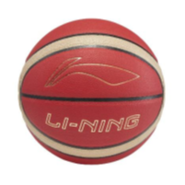
圖4
圖5 |  | 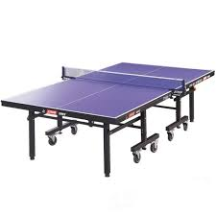
圖6
圖7
圖8
圖9
圖10 |  | 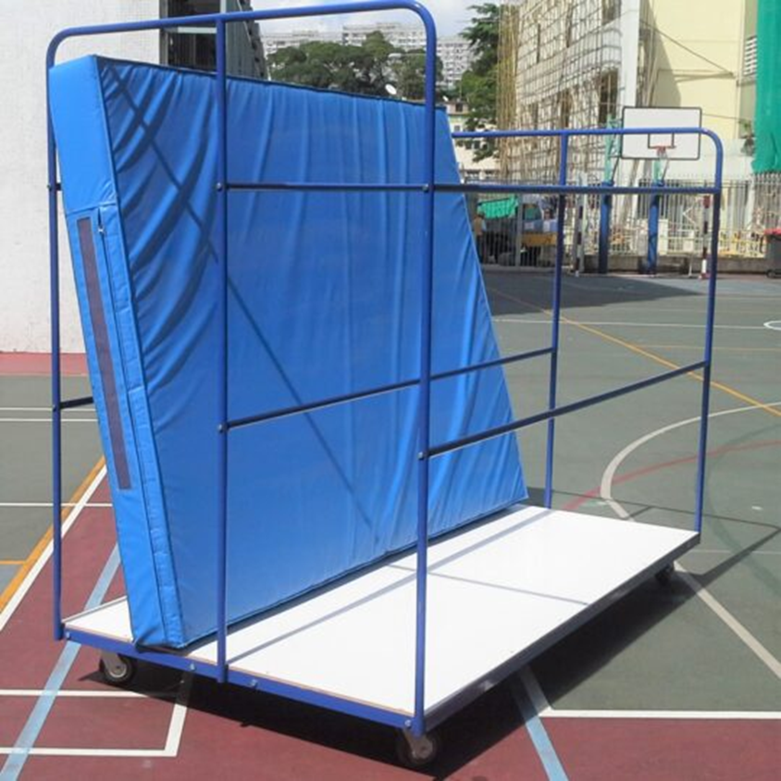
圖11 |  | 4號獅
圖12 |  | 4號獅
圖13 |  | 16吋，水牛皮鼓
圖14 |  | 長28cm
圖15 |  | 長30cm
圖16 |  | 9節龍，要求：
 |  | （一）龍珠：球體直徑不少於 0.33m，桿高（含珠）不低於1.7m.
 |  | （二）龍頭：龍頭重量不得少於2.5kg。龍頭外形尺寸，寬不少於0.36m，高不少於 0.6m，長不少於 0.8m，桿高不低於1.25m，桿高不低於 1.85m（含龍頭高）。
 |  | （三）龍身：龍身為封閉式圓筒型，直徑不少於0.33m，全長不少於18m，龍身桿高（含龍身直徑）不低於1.6m，兩桿之間距離大致相等。

